Hoja1
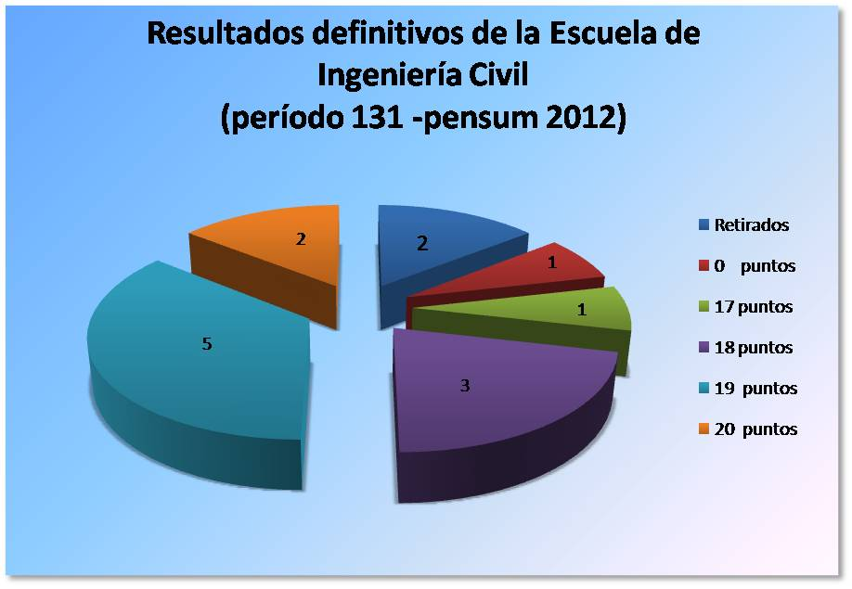
Pasantías Laborales Período 131 septiembre 2014 - enero 2015 (Pemsun 2012)
ESCUELA DE INGENIERIA CIVIL
N° | C.I. | Apellidos | Nombres | Con. | Empresa | Ubicación | T Empre. | Cal. | 50% | T Acad. | Cal. | 25% | CIFP | Total
1 | 20,309,415 | YAJURE F. | JENNY J. |  | Constructora6665 C.A | mariperez | Perez Terán, Fernando | 20 | 10 | SILVA SERGIO | 20 | 5 | 4 | 19
2 | 21,291,524 | FOUQUET G. | HECTOR L. |  | EDIVIALCA | El Hatillo | Rodriguez , Alejandra | 20 | 10 | HERNANDEZ GLADYS | 16 | 4 | 5 | 19
3 | 19,562,678 | FLEMING D. | JUPITER G. |  | Constructora la Cuenca | La Tahona | Soto Silva, Mildred | 20 | 10 | CARDOZO GISELA | 20 | 5 | 4 | 19
4 | 21,015,872 | LIRA R. | ADRIANA M. |  | TIRINMOBILIARIOS, S.C | Campo Alegre | Blanco , Rosa | 18 | 9 | SILVA SERGIO | 20 | 5 | 5 | 19
5 | 21,468,981 | FIGUEIRA L. | GABRIELA P. |  | Promotora Gretcast | los Teques | DA Silva , Jose | 18 | 9 | CARDOZO GISELA | 20 | 5 | 4 | 18
6 | 20,123,384 | GIL M. | ALFREDO I. |  | Comercializadora DYM1991 | Campo Alegre | Savino , Maylin | 20 | 10 | SILVA SERGIO | 20 | 5 | 5 | 20
7 | 19,737,124 | MOLLEGAS N. | CARLOS E |  | Rusti Junko C.A | La Yaguara | DE ABREU ARMANDO | 16 | 8 | CARDOZO GISELA | 20 | 5 | 4 | 17
8 | 21,290,336 | HAYEK EL HAGE, | MICHEL A. |  | EDIVIALCA | El Hatillo | Rodriguez , Alejandra | 20 | 10 | HERNANDEZ GLADYS | 10 | 2.5 | 5 | 17.5
9 | 19,752,132 | FONSECA B. | JULIELSY G. |  | ALYA INGENIEROS C.A | av. Andres Bello | Yañez , Luis Sebastiana | 18 | 9 | SILVA SERGIO | 16 | 4 | 5 | 18
10 | 20,302,073 | BETANCOURT C. | ERICKSON I. |  | CONSTRUCTORA GARGIL | Waraira Repano | Serrano , Jesús | 18 | 9 | SILVA SERGIO | 20 | 5 | 5 | 19
11 | 20,678,502 | HERNANDEZ B. | JAVIER E. |  | 0 |  |  | 0 | 0 |  | 0 | 0 | 0 | 0
12 | 21,014,007 | DOS RAMOS C. | JUAN C. |  | RET |  |  |  | 0 |  |  | 0 |  | 0
13 | 20,229,916 | SALSWACH M. | ERICK J. |  | Universidad Nueva Esparta | Los naranjos | HERNANDEZ GLADYS | 20 | 10 | CARDOZO GISELA | 20 | 5 | 5 | 20
14 | 18,742,976 | GONZALEZ P. | CARLOS A. |  | RET |  |  |  | 0 |  |  | 0 |  | 0

